Sheet1
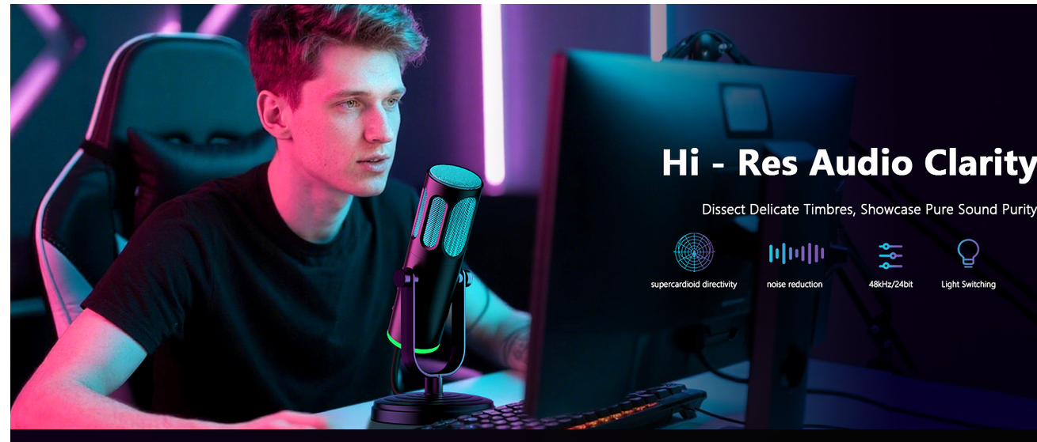
产品图需求：RGB Gaming Mic 减少：“专业录音棚感” 不要：黑金专业风、调音台、大录音棚、歌手、专业耳机、DAW软件界面 这些会吸引错误用户 增加： RGB电竞桌搭 Discord/Twitch氛围 小桌面 游戏房 年轻化

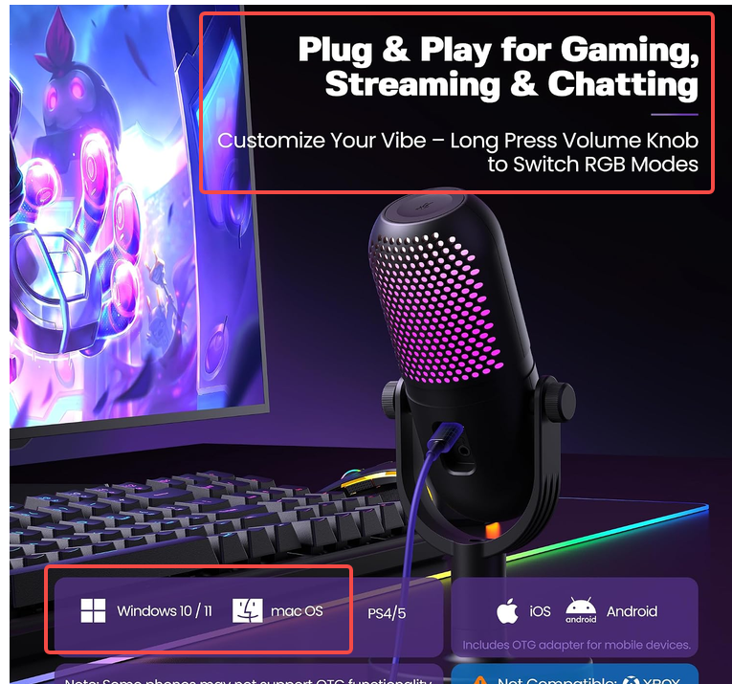
做一张类似的，文字可以直接用框住的部分(右上角部分有修改，用以下文字) Plug & Play for Gaming, Streaming & Chatting Customize Your Vibe - Long Press the Button to Switch RGB Modes

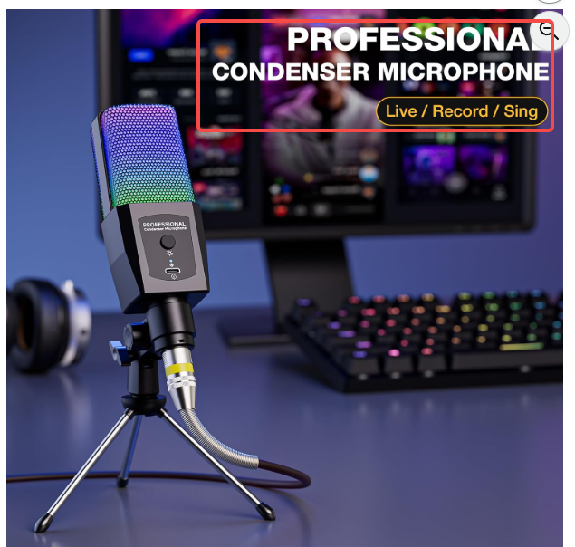 我们的图，将后面的电脑屏幕更换成大一些的，RGB键盘保留，整体背景环境调暗，突出麦克风的RGB灯效。 文字修改 Gaming Setup Essential Smarter upgrade for: Gaming Chat/ Streaming

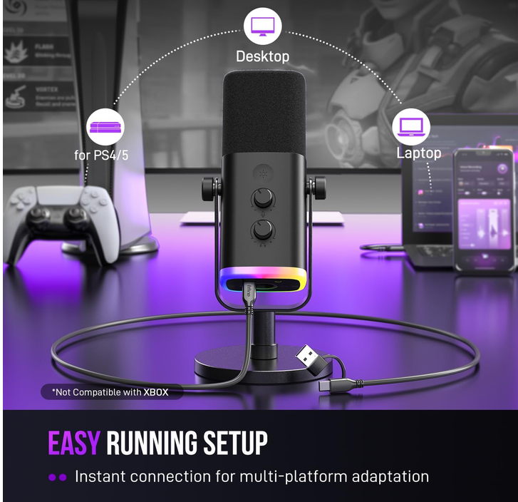
改一下类似的， Plug & Play Setup No drivers needed 虚线圈改这几个 PC Laptop Mixer Sound Card

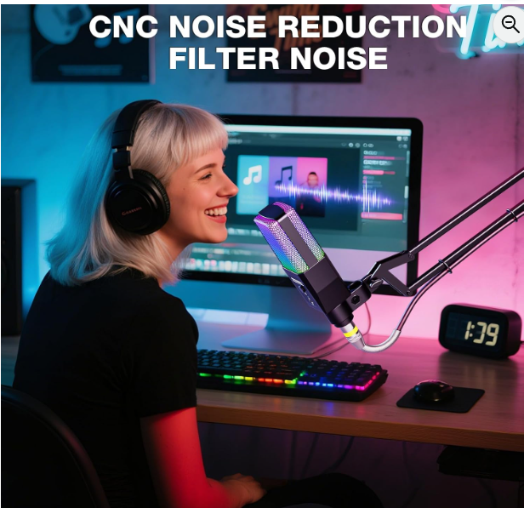
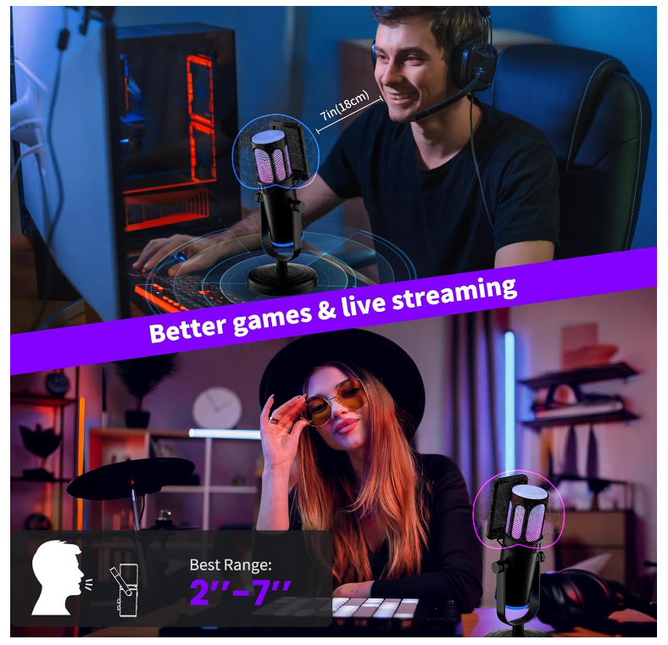
收音场景图，左边是我们的图，右边是参考 1、电脑不要音乐界面，需要游戏方向，或者不用展示屏幕内容吗，就直接像右图那样 2、把悬臂改回三角支架 再强化一下麦克风RGB灯效 文字：Best for Close-Range Voice Pickup 搭配下面类似图

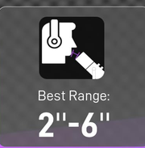

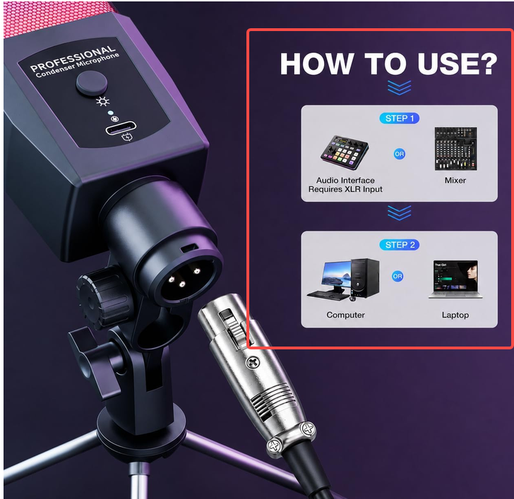
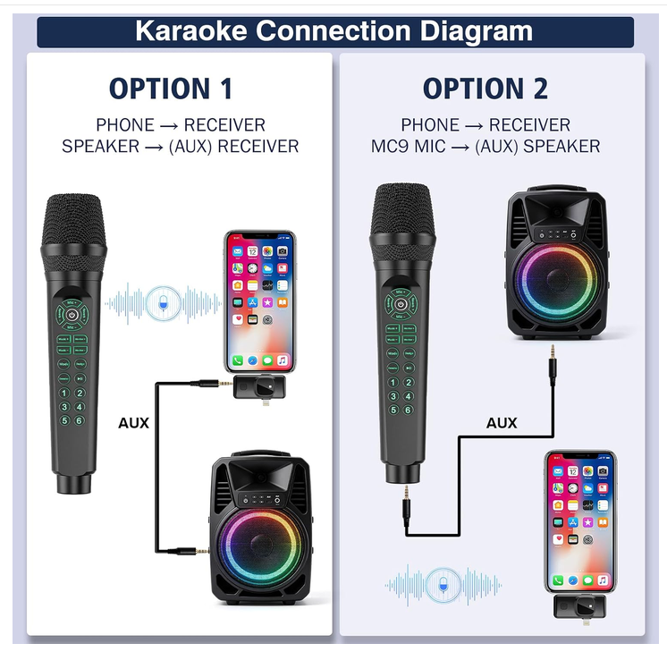
左图框中部分像右图分成两个部分 大字Connection Diagram 1、第一种 按回原有这个两步 2、第二种 只有一步STEP 1， STEP 1直接连接电脑 笔记本（去掉声卡、调音台） A+也做类似改动

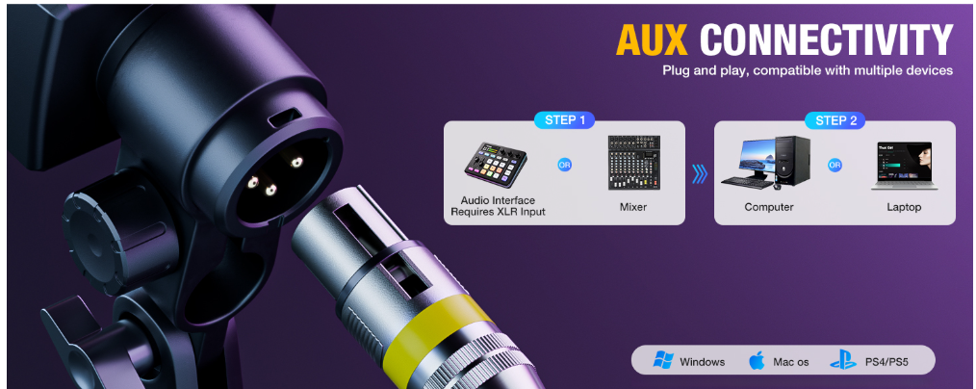
大字AUX - Plug & Play No drivers. No complicated setup. Start gaming and chatting in minutes. 链接步骤如上产品图 底部部分增加Sound Card

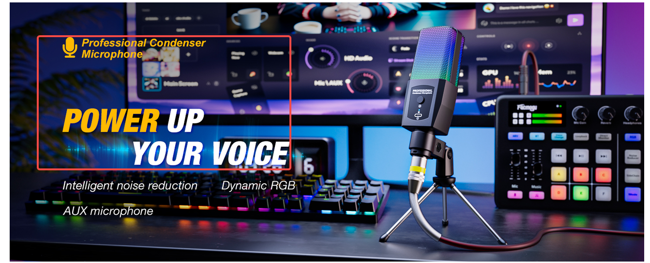
三部分文字修改 RGB Gaming Microphone Built for gaming setups, voice chat and beginner streaming Plug & Play RGB Lighting Cardioid Pickup Desktop Setup 电脑屏幕背景改成游戏方向，整体色调调暗，突出RGB灯效

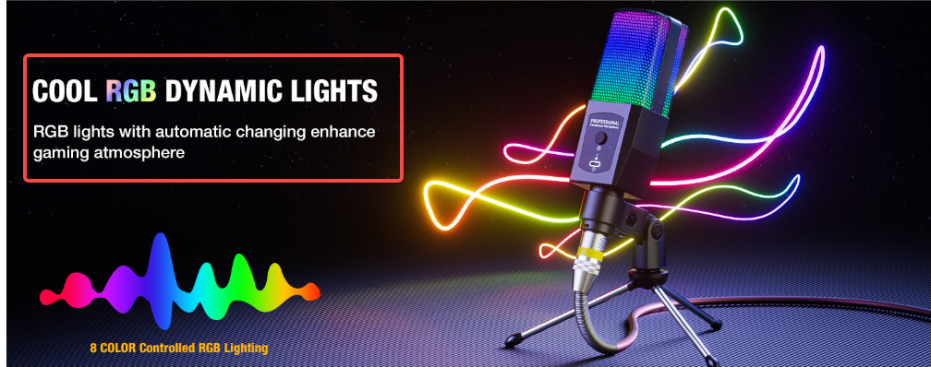
Dynamic RGB Lighting Create a better gaming and streaming atmosphere 小字 Tap once to switch lighting colors

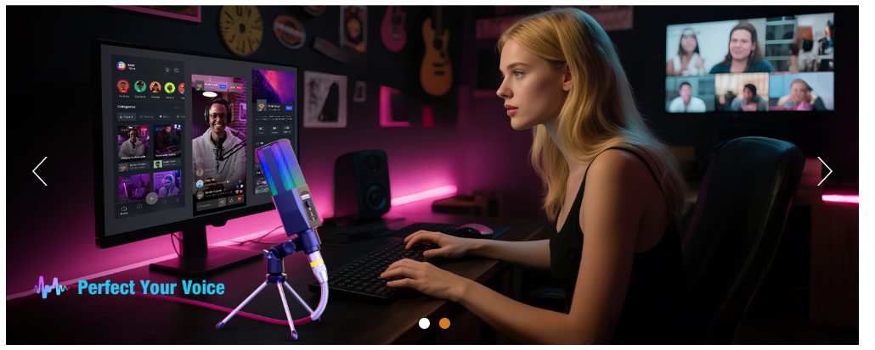
这张图不行，得完全重做 1、首先麦克风得摆放在合适的位置，键盘和人之间（类似下图） 2、做成游戏风格 3、强调拾音距离 大字Close-Range Voice Pickup Designed for gaming chat, streaming and desktop voice communication 小字提示 For best performance, position microphone close to speaker

